1
探路者控股集团股份有限公司 成本核价单
款式图 | 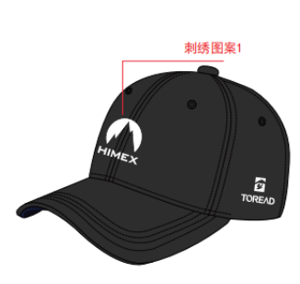 |  | 品名 |  | 开发季： |  | 样品码
 |  |  | 款号 |  | 报价工厂： |  | 报价日期
 |  |  | 设计师： |  | 性别
 |  |  | 开发员： |  | 工厂开发员
 | 面里料：
序号 | 物料名称规格 | 应用部位 | 规格 |  | 采购信息
 |  |  | 幅宽(cm) | 数量（个） | 单耗(米) | 单价(元/米) | 金额(元) | 供应商
1 | 16*12纱卡 | 帽身
2 | 涤棉细布 | 盖缝条+拉口条里
3 | 青岛衬 | 帽前里
4 | 海绵 | 拉口条
5
6

7
面里料合计 |  |  |  |  |  |  | ￥0.00
 | 辅料：
1 | 帽后塑料搭扣
2 | 帽钮
3 | 塑料尺码条
4 | 帽舌芯
5
6
辅料合计 |  |  |  |  |  |  | ￥0.00
 | 辅助工艺：
1 | 帽前绣花
2 | 帽侧绣花
3 | 帽后绣花
4 | 印花
5
辅助工艺合计 |  |  |  |  |  |  | ￥0.00
 | 包装与其它成本
1 | 洗標(中/英文標指定廠商)
2 | 主標+合格証
3 | 包裝:1 頂/朔袋,20頂/內盒,内箱尺寸無要求
4 | 80頂/外箱，外箱品質要求雙瓦楞180g以上牛皮紙，箱子接縫處要求使用箱釘不使用膠水粘合
包装与其它成本合计 |  |  |  |  |  |  | ￥0.00
 | LOP（加工费、利润、运费、检测费等）
1 | 加工费（含税）
2 | 利润
3 | 检测费
4 | 附品损失
5 | 开发费
6 | 运费

LOP合计 |  |  |  |  |  |  | ￥0.00
成本总计 |  |  |  |  |  |  | ￥0.00
注:以上价格均含13%增值税

